Notas a los Edos Financieros
Casa de la Cultura Juventino Rosas |  | Ejercicio: | 2023
Notas de Desglose y Memoria |  | Periodicidad: | Trimestral
Correspondiente del 01 de Enero al 30 de Junio 2023. |  | Corte: | 2
(Cifras en Pesos)
NOTAS | DESCRIPCIÓN

 | I. NOTAS DE DESGLOSE:

 | INFORMACION CONTABLE
ESF-01 | FONDOS CON AFECTACIÓN ESPECÍFICA E INVERSIONES FINANCIERAS
ESF-02 | CONTRIBUCIONES POR RECUPERAR
ESF-03 | CONTRIBUCIONES POR RECUPERAR CORTO PLAZO
ESF-04 | BIENES DISPONIBLES PARA SU TRANSFORMACIÓN ESTIMACIONES Y DETERIOROS (INVENTARIOS)
ESF-05 | ALMACENES
ESF-06 | FIDEICOMISOS, MANDATOS Y CONTRATOS ANÁLOGOS
ESF-07 | PARTICIPACIONES Y APORTACIONES DE CAPITAL
ESF-08 | BIENES MUEBLES E INMUEBLES
ESF-09 | INTANGIBLES Y DIFERIDOS
ESF-10 | ESTIMACIONES Y DETERIOROS
ESF-11 | OTROS ACTIVOS
ESF-12 | CUENTAS Y DOCUMENTOS POR PAGAR
ESF-13 | FONDOS Y BIENES DE TERCEROS
ESF-14 | OTROS PASIVOS CIRCULANTES
ACT-01 | INGRESOS DE GESTION
ACT-02 | PARTICIPACIONES, APORTACIONES, CONVENIOS, INCENTIVOS…
ACT-03 | OTROS INGRESOS Y BENEFICIOS
ACT-04 | GASTOS Y OTRAS PERDIDAS
VHP-01 | PATRIMONIO CONTRIBUIDO
VHP-02 | PATRIMONIO GENERADO
EFE-01 | FLUJO DE EFECTIVO
EFE-02 | ADQ. BIENES MUEBLES E INMUEBLES
EFE-03 | CONCILIACIÓN DEL FLUJO DE EFECTIVO

Conciliacion_Ig | CONCILIACIÓN ENTRE LOS INGRESOS PRESUPUESTARIOS Y CONTABLES
Conciliacion_Eg | CONCILIACIÓN ENTRE LOS EGRESOS PRESUPUESTARIOS Y LOS GASTOS CONTABLES

 | II. DE MEMORIA (DE ORDEN):
Memoria | CONTABLES
 | PRESUPUESTARIAS

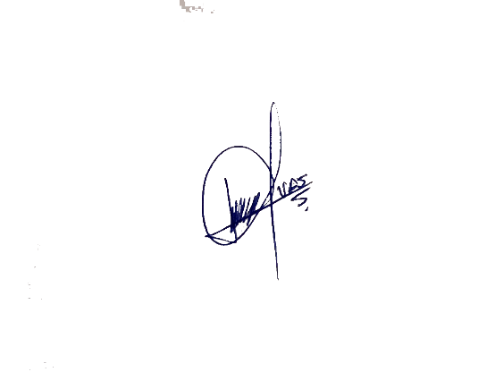
Bajo protesta de decir verdad declaramos que los Estados Financieros y sus notas, son razonablemente correctos y son responsabilidad del emisor.

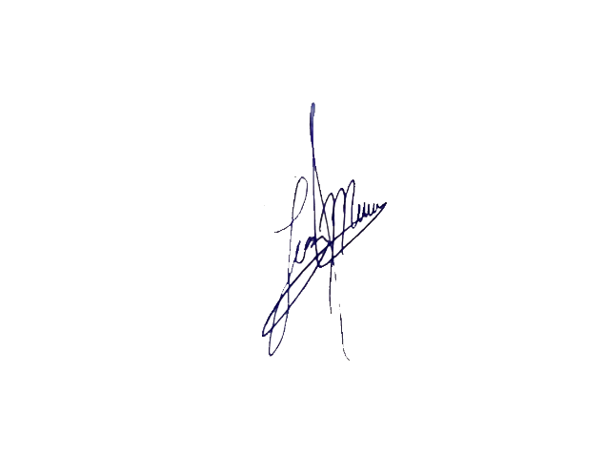
 | C.VERÓNICA ÁLVAREZ SÁNCHEZ
 | DIRECTORA DE CASA DE LA CULTURA JUVENTINO ROSAS

 | L.C.P. LUZ MARÍA GARCÍA MEJÍA
 | CONTADOR DE CASA DE LA CULTURA

